KAPAK
TÜRKİYE ODALAR VE BORSALAR BİRLİĞİ

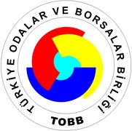

KURULAN VE KAPANAN ŞİRKET İSTATİSTİKLERİ

AĞUSTOS 2018

 | (5429 Sayılı Kanun uyarınca Resmi İstatistik Programı kapsamında yayımlanmıştır)

BİLGİ HİZMETLERİ DAİRESİ
BİLGİ ERİŞİM MÜDÜRLÜĞÜ

21 EYLÜL 2018

